Sheet1
论文：A Unified Detail-Preserving Liquid Simulation by Two-Phase Lattice Boltzmann Modeling
序号 | 施引论文 | 刊物名称 | 年份 | 期刊/会议等级 | 作者1：姓名/学校/学术头衔（国内外院士、Fellow） | 作者2：姓名/学校/学术头衔（国内外院士、Fellow） | 作者3：姓名/学校/学术头衔（国内外院士、Fellow） | 作者4：姓名/学校/学术头衔（国内外院士、Fellow） | 作者5：姓名/学校/学术头衔（国内外院士、Fellow） | 作者6：姓名/学校/学术头衔（国内外院士、Fellow） | 作者7：姓名/学校/学术头衔（国内外院士、Fellow） | 文论首页截图（高清图） | 论文引用出处截图（高清图） | 论文引用描述
2 | A Scalable Multi-Physics Simulation of Dancing Ferrofluid | ACM TRANSACTIONS ON GRAPHICS | 2024 | JCR 一区 | Cao Ge, University of Illinois System | Peng Zhen, University of Illinois System |  |  |  |  |  |  |  | 矩阵S和M的具体格式可以在[7]中找到。
3 | Fluid-Solid Coupling in Kinetic Two-Phase Flow Simulation | PROCEEDINGS OF THE SIGGRAPH ASIA 2023 CONFERENCE PAPERS | 2023 | JCR 一区 | Li Wei, Tencent Lightspeed Studios | Desbrun Mathieu, Institut Polytechnique de Paris |  |  |  |  | Chang Jian, Bournemouth University | 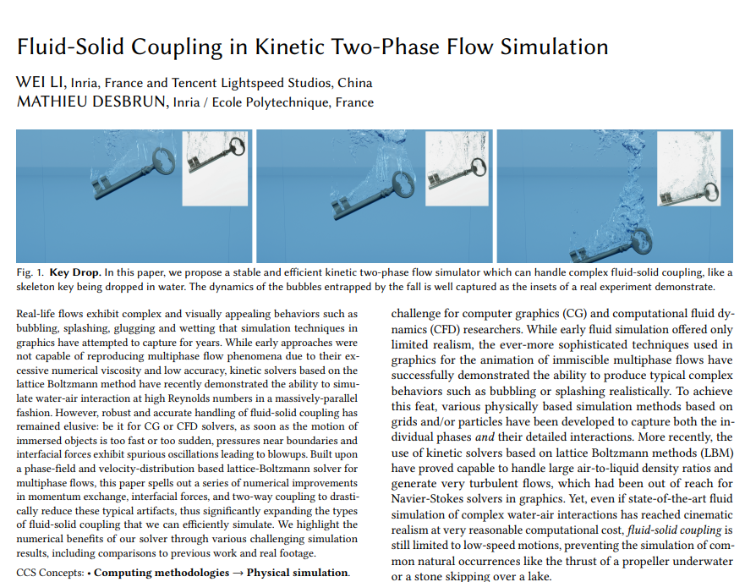 |  | 郭等人[204]通过引入一种新的密度感知的亚网格尺度模型，解决了在两相格子玻尔兹曼模型（TP-LBM）中遇到的稳定性挑战。他们的方法可以均匀地模拟不同的气体-液体现象，允许对气体-液体流动动力学进行真实且视觉上引人注目的表示。
4 | An Implicitly Stable Mixture Model for Dynamic Multi-fluid Simulations | IEEE TRANSACTIONS ON VISUALIZATION AND COMPUTER GRAPHICS | 2024 | JCR 一区 | 徐艳蕊，北京科技大学，教授，IEEE Fellow | 王小坤,北京科技大学 | 王家民，北京科技大学，北京科技大学材料科学与工程学院教授，中国工程院院士。 | 宋崇铭,北京科技大学 | 王天成，北京科技大学，中国科学院院士 | 张亚兰，北京科技大学，中国工程院院士 |  |  |  | 扩展包括基于位置的流体方法[Alduán等人，2017年]和混合模拟，如FLIP[Ando等人，2015年；Boyd和Bridson，2012年]以及LBM[郭等人，2017年]。
5 | GPU Optimization for High-Quality Kinetic Fluid Simulation | ACM TRANSACTIONS ON GRAPHICS | 2022 | JCR 一区 | 陈以欣，上海科技大学，中国科学院院士 | 李伟，上海科技大学 | 范睿，上海科技大学。 | 刘晓培，上海科技大学，上海科技大学信息科学与技术学院的院长，IEEE Fellow |  |  |  |  |  | 这些方法在构造上也是守恒的，使它们在理论上非常适合湍流流动模拟。然而，尽管之前有尝试[10]、[11]、[12]、[13]，动力学求解器由于精度和稳定性较差，很少在计算机图形学应用中使用。
6 | Efficient Kinetic Simulation of Two-Phase Flows | IEEE TRANSACTIONS ON VISUALIZATION AND COMPUTER GRAPHICS | 2022 | JCR 一区 | Li Wei, Inria | 马毅辉,上海科技大学 | 刘晓培，上海科技大学，中国科学院院士，上海科技大学物质科学与技术学院的院长 | Desbrun Mathieu, Inria |  |  |  |  |  | 图形学中的工作通常具有相同的局限性（例如，参见[郭等人，2017年]的两相动力学方法，它仅支持最高20的密度比）。
7 | Kinetic-Based Multiphase Flow Simulation | ACM TRANSACTIONS ON GRAPHICS | 2021 | JCR 一区 | 李玮，上海科技大学 | 刘道明，上海科技大学，中国科学院院士、美国工程院外籍院士、IEEE Fellow | 马蒂厄·德斯布伦，上海科技大学。 | 黄进,浙江大学, IEEE Fellow | 刘晓培，上海科技大学，中国科学院院士 |  |  |  |  | 郭等人[81]提出了一种用于液体的两相动力学方法——但在这里，演示的密度比低于20，并且没有考虑润湿性。
8 | Fast and Scalable Turbulent Flow Simulation with Two-Way Coupling | GRAPHICAL MODELS | 2020 | JCR 一区 | 李伟,上海科技大学 | 陈以欣，上海科技大学，上海科技大学物质科学与技术学院教授，中国科学院院士 | Desbrun Mathieu, California Institute of Technology | Zheng Changxi, Columbia Univ | 刘晓培，上海科技大学 |  |  |  |  | 虽然我们上面讨论的所有方法都是为了近似传统的纳维-斯托克斯（Navier-Stokes，NS）方程，但多年来也提出了一些替代方案，其中最成功的可以说是动力学方法，这种在计算机图形学（CG）中用于流体模拟已经超过十年。
9 | Dynamic particle partitioning SPH model for high-speed fluids simulation | WATER | 2020 | JCR 二区 | 高阳,北京航空航天大学, 北京航空航天大学计算机学院的教授,IEEE Fellow | 郑中,北京航空航天大学,北京航空航天大学教授、博导，IEEE Fellow | 李金,北京航空航天大学, IEEE Fellow | 李帅,北京航空航天大学, 教授,IEEE Fellow | 郝爱民，北京航空航天大学，IEEE Fellow | Qin Hong, State University of New York (SUNY) System |  |  |  | 例如，流体隐式粒子（FLIP）方法[44]是一种流行的粒子-网格耦合方法，用于模拟多相流体[5,10]、飞溅的水[11,43]、流体-固体耦合[9]等。
10 | Physics-Based Simulation of Ocean Scenes in Marine Simulator Visual System | IEEE TRANSACTIONS ON VISUALIZATION AND COMPUTER GRAPHICS | 2020 | JCR 二区 | 李海江, 大连海事大学 | 任鸿翔，大连海事大学。 | 你提供的信息存在部分错误，邱少云是中国人民志愿军一级英雄，生前是中国人民志愿军第 15 军 87 团 9 连战士。1952 年 10 月中旬，在抗美援朝一次战斗中，邱少云所在营奉命担负潜伏任务，执行任务中，邱少云在距敌前沿阵地 60 多米的草丛中潜伏时，敌人突然向潜伏区逼近，为了掩护潜伏部队，指挥所命令炮兵对敌进行打击。敌人遭到打击后出动飞机侦察，并盲目发射侦察燃烧弹，一颗燃烧弹正好落在邱少云身边，飞迸的火星溅落在他的左腿上，烧着了他的棉衣、头发和皮肉。他身旁就是水沟，只要往水沟里一滚，就可以把火扑灭。但为了不暴露潜伏部队，他严守纪律，咬紧牙关，双手深深插进泥土中，以惊人的毅力忍受着剧痛，一声不吭、一动不动，直至壮烈牺牲，年仅 26 岁。 根据以上纠偏内容，化简后为：邱少云，中国人民志愿军一级英雄，战士。 | 王畅，大连海事大学 |  |  |  |  |  | 郭等人[204]通过引入一种新的密度感知的亚网格尺度模型，解决了两相格子玻尔兹曼模型（TP-LBM）中遇到的稳定性挑战。他们的方法可以均匀地模拟不同的气体-液体现象，允许对气体-液体流动动力学进行真实且视觉上引人注目的表示。
11 | Continuous-Scale Kinetic Fluid Simulation | 17TH ACM SIGGRAPH INTERNATIONAL CONFERENCE ON VIRTUAL-REALITY CONTINUUM AND ITS APPLICATIONS IN INDUSTRY (VRCAI 2019) | 2019 | JCR 一区 | 李伟,上海科技大学 | 白凯,上海科技大学,上海科技大学免疫化学研究所所长 | 刘晓培，上海科技大学。 |  |  |  |  |  |  | 郭等人[19]也提出将LBE（格子玻尔兹曼方程）用于图形应用，但采用了更多的经验方法，导致在某些情况下结果不够真实。
12 | Extended Narrow Band Weighted MultiFLIP for Two-Phase Liquid Simulation | JOURNAL OF COMPUTER SCIENCE AND TECHNOLOGY | 2019 | JCR 一区 | 吕栾,澳门大学, 教授 | 曹伟,澳门大学 | 吴恩华,澳门大学,IEEE Fellow | 杨至新,澳门大学, 澳门大学科技学院院长，智慧城市物联网国家重点实验室主任 |  |  |  |  |  | 最近，郭等人[郭等人，2017年]提出了一种两相格子玻尔兹曼模型，并取得了优异的结果。
13 | Visual Simulation of Multiple Fluids in Computer Graphics: A State-of-the-Art Report | GRAPHICAL MODELS | 2018 | JCR 四区 | 任博，南开大学，教授，头衔包括：国家杰出青年科学基金获得者、教育部长江学者特聘教授、国家万人计划科技创新领军人才、国家百千万人才工程入选者、享受国务院政府特殊津贴专家、IEEE Fellow。 | 杨絮云,南开大学, IEEE Fellow | Lin Ming C., University System of Maryland | Thuerey Nils, Technical University of Munich | Teschner Matthias, University of Freiburg | Li Chenfeng, Swansea University |  |  |  | [53]提出了一种两相LBM模型用于界面流动模拟。与以前的LBM方法相比，通过应用平均场模型，在湍流界面动力学中实现了清晰的界面。通过修改界面附近的粘度和压力，抑制了物理量的超调。他们还提供了一种在高雷诺数下两相流动模拟中保留细节的方法。

